Sheet1
 | Heroku Pspell対応方法について

方針 | Herokuの、One Off機能を使って、Heroku環境で pspell(aspell)と PHP pspell extentionをBuild Installする。
 | Heroku の One Off機能では、作成したものを保存出来ないので、git リポジトリをCloneして、そこに保存する。
 | 必要なSouce Fileは予め、app/user Directoryに入れておく。

下記コマンドで、PHPの初期設定をする。
git clone https://github.com/heroku/php-getting-started.git

今回は、HerokuのphpaspellというApplicationを設定したので、上記でCloneしたものを、phpaspellにpushして稼働確認をする。

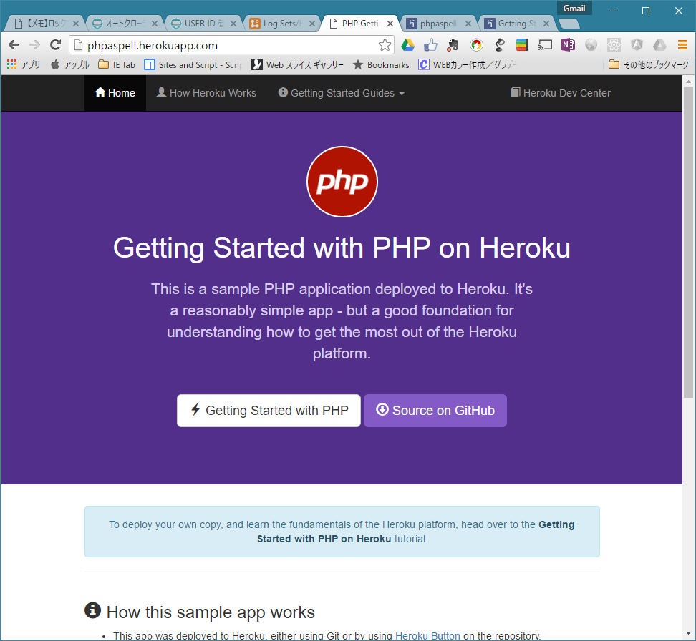

phpaspellにuser/src Directoryを作成し、aspell本体、aspell英語辞書,PHP pspell extentionのSource Fileを追加し、Commitする。

phpaspell1.zipを参照

heroku run bash -a phpaspell で Heroku one off DynoのBashにログインする。

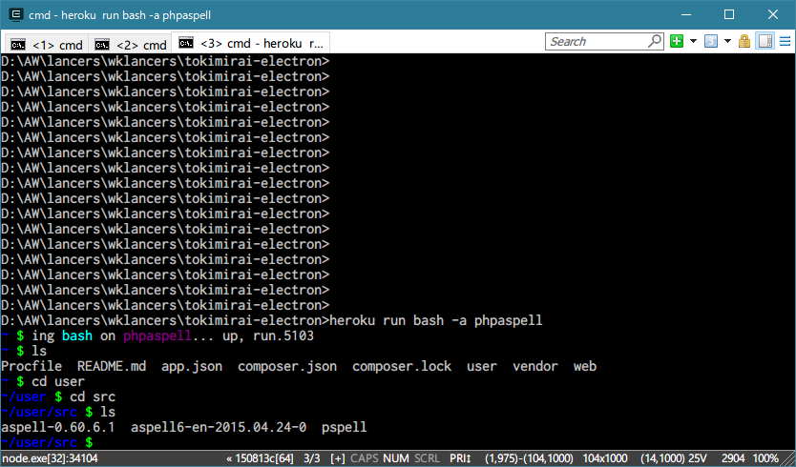

空のgit Respository(出来たFile保存用）を user/src DirectoryにCloneする。
git clone https://mikeshimura@bitbucket.org/mikeshimura/php-pspell.git

src/user Directoryを mkdirで作成する。

user/src/aspell-0.60.6.1 Directoryに cdで移動する。

chmod 777 configureで実行可能とする。
./configure --prefix=/app/user/aspell

make install

user/src/aspell6-en-2015.04.24-0 Directoryに cdで移動する。

export PATH=/app/.heroku/php/bin:/app/.heroku/php/sbin:/app/user/aspell/bin:$PATH
chmod 777 configureで実行可能とする。
./configure

make install

user/src/pspell Directoryに cdで移動する。

phpize

./configure --with-pspell=/app/user/aspell

make

make install

cd /app/user/src/php-pspell でgit cloneした所に移動する。

cp -r /app/user/aspell/ ./aspell/ でaspellのCompile結果をCopy

cp -r /app/user/src/pspell/ ./pspell/ でpspellのCompile結果をCopy

git add .

下記コマンドでgit のglobal設定をする。
git config --global user.email "you@example.com"
git config --global user.name "Your Name"

git commit -m init でコミットする。

git push origin master:master で pushする。

これで、git に aspellとpspell Directoryの内容が出来上がる。

元のHeroku のuser/aspell に aspellをコピー
aspell/lib の libaspell.so.15を削除し、libaspell.so.15.1.5 を libaspell.so.15にRename
aspell/lib の libpspell.so.15を削除し、libaspell.so.15.1.5 を libpspell.so.15にRename
元のHeroku のuser/src/pspell/modules に pspell/modules をコピー

後は、PATHの設定と LD_LIBRARY_PATH で大丈夫です。

composer.json に "php": "~5.6.21",を追加
composer updateで、composer.lockの再作成

heroku-buildpack-phpは、 bin/compileに下記一行を追加すれば大丈夫です。
echo "extension=/app/user/src/pspell/modules/pspell.so" >> /app/.heroku/php/etc/php/php.ini

